boss局设计
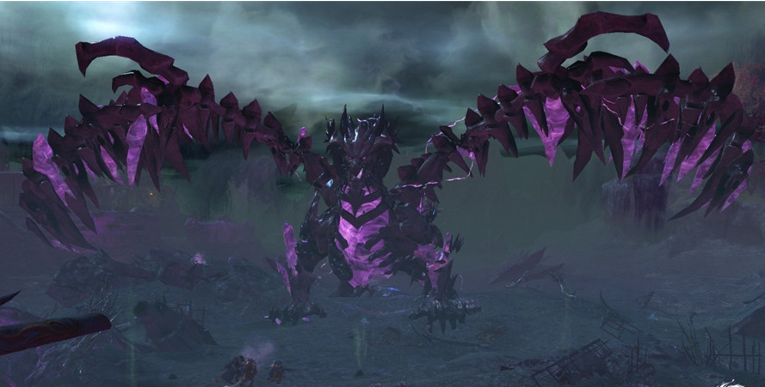
 |  | 弱点默认需求规则
 |  |  | 除特殊描述，所有弱点只初始状态为“正常状态1”，且只能通过生命值<=0转化为死亡状态。
 |  |  |  | 本体/铠甲。代表是否关联boss血量，本体为关联，铠甲不关联
 |  |  |  | 弱点mesh相关问题详见美术需求文档中提及
 |  |  |  | 鉴定特效为通用特效，暂时没定效果。
 |  |  |  | 默认没有提示信息
 | 大怪
 |  | 弥诺陶洛斯
ID应该是boss啥啥啥的吧 |  | Minotaur | Id | xgMinuotaoluosi
 |  |  | 元素 | 火
 |  |  | 职责 | tank
 |  |  | 属性倾向 | 血，防御
 |  |  | AI | 基础调用偏物攻小怪AI
 |  |  |  | 使用物攻时判定角存活数量，如果是2，则使用boss技能2；如果是1则使用boss技能1；如果是0，则使用物攻。
 |  |  | 物攻 | 中刺
 |  |  | 法攻 | 中
 |  |  | buff | 自身防御上升
 |  |  | 大招 | 主动型，30秒6次，同时对自身造成伤害
这个怪最为最后一关boss，首先没人给他治疗，并且只有他自己，嘲讽也没用 |  |  | 被动技能 | 受到治疗效果后的3回合内释放防御技能附带群体嘲讽
 |  |  | boss技能1 | 同物攻，攻击稍高
 |  |  | boss技能2 | 同物攻，攻击稍高

 |  |  | 双角 | 元素 | -
 |  |  |  | 弱点血量 | 如果打角占整场战斗时间30%左右
 |  |  |  | 本体/铠甲 | 铠甲
 |  |  |  | 受伤比 | 100%
 |  |  |  | AI可选 | 否
 |  |  |  | 提示信息 | 破坏此处可降低boss攻击
 |  |  |  | 提示位置 | 右边

 |  |  | 胸 | 元素 | -
 |  |  |  | 弱点血量 | 无限
 |  |  |  | 本体/铠甲 | 本体
 |  |  |  | 受伤比 | 100%
 |  |  |  | AI可选 | 是

 | 大boss
 |  | 熔岩巨人
 |  |  | Id | bosshuoshan18Rongyanjuren
 |  |  | 概述 | 体型类似下图
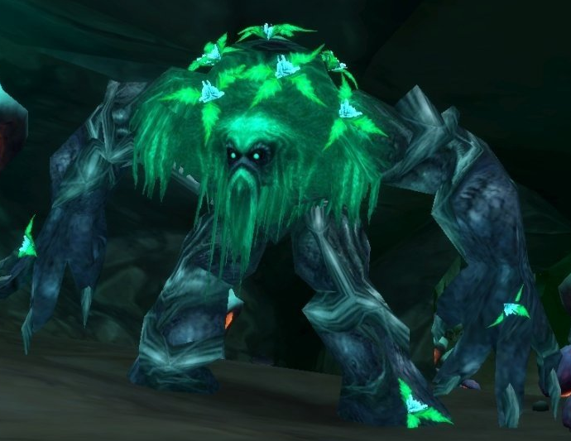

 |  |  |  | 共5个部位可以被攻击，除途中所示4个以外，背后还有个核心，boss被击倒时才会露出来。两个腿分别可以被破坏一次，被破坏后怪物摔倒，摔倒姿势需要露出头，双臂，和背部核心。
 |  |  |  | 右臂需要做厚重盔甲（类似黄色范围）平时冒火不可被攻击，攻击时砸击敌人并放出大量火焰攻击敌人全体，右臂火焰消散一段时间，此时可以被攻击。击破后boss不再会使用熔岩重击。
 |  |  |  | 左臂不需要额外处理，非弱点部位。

 |  |  | 元素 | 火
 |  |  | boss技能1 | 熔岩重击 | 右手攻击，对目标单体造成强物理伤害，并对全体造成火属性伤害，受到火属性伤害的目标如果中了dot，则伤害翻倍
释放啥？ |  |  | boss技能2 | 火山喷发 | 攻击敌方全体，并释放
砸击是什么技能，普通技能？ |  |  | boss技能2 | 砸击

 |  |  | 弱点列表
 |  |  |  | 头部 | 元素 | -
 |  |  |  |  | 弱点血量 | 待定
 |  |  |  |  | 本体/铠甲 | 铠甲
 |  |  |  |  | 受伤比 | 15%
 |  |  |  |  | AI可选 | 是
 |  |  |  |  | 提示信息 | -
 |  |  |  |  | 提示位置 | 右边
 |  |  |  | 右臂
 |  |  |  |  | 状态1
 |  |  |  |  |  | 元素 | -
 |  |  |  |  |  | 弱点血量 | 战总战斗时间30%
 |  |  |  |  |  | 本体/铠甲 | 铠甲
 |  |  |  |  |  | 受伤比 | 100%
 |  |  |  |  |  | AI可选 | 否
 |  |  |  |  |  | 提示信息 | 破坏此处可削弱boss攻击（致命部位）
 |  |  |  |  |  | 提示位置 | 左侧
 |  |  |  |  | 初始状态为冻结状态，冻结状态手臂着火

 |  |  |  | 左脚
 |  |  |  |  | 元素 | -
 |  |  |  |  | 弱点血量 | 战总战斗时间30%
 |  |  |  |  | 本体/铠甲 | 本体
 |  |  |  |  | 受伤比 | 15%
 |  |  |  |  | AI可选 | 否
 |  |  |  |  | 提示信息 | 攻击此处可击倒boss
 |  |  |  |  | 提示位置 | 右侧
 |  |  |  |  | 有冻结状态，冻结状态无对应mesh
 |  |  |  | 右脚
 |  |  |  |  | 元素 | -
 |  |  |  |  | 弱点血量 | 战总战斗时间30%
 |  |  |  |  | 本体/铠甲 | 本体
 |  |  |  |  | 受伤比 | 15%
 |  |  |  |  | AI可选 | 否
 |  |  |  |  | 提示信息 | 攻击此处可击倒boss
 |  |  |  |  | 提示位置 | 左侧
 |  |  |  |  | 有冻结状态，冻结状态无对应mesh
 |  |  |  | 背部核心
 |  |  |  |  | 元素 | -
 |  |  |  |  | 弱点血量 | 占总战斗时间10%
 |  |  |  |  | 本体/铠甲 | 本体
 |  |  |  |  | 受伤比 | 200%
 |  |  |  |  | AI可选 | 否
 |  |  |  |  | 提示信息 | 弱点
 |  |  |  |  | 提示位置 | 右侧
 |  |  |  |  | 有冻结状态，冻结状态无对应mesh

 |  |  | AI | 设置 摔倒状态计数器=0
 |  |  |  | 设置 熔岩重击计数器=0
 |  |  |  | 设置 右臂恢复计数器=0
 |  |  |  | 设置 火山喷发计数器=0

 |  |  |  | 火山喷发计数器+1
 |  |  |  | 若背部核心处于激活状态，摔倒状态计数器+1
其实就是=3 |  |  |  | 摔倒计数器>=3时，摔倒计数器=0，生成一个事件让boss起身，此时若左脚是冻结状态，则转为激活状态，若右脚是冻结状态，则转为激活状态。
 |  |  |  | 若右臂处于冻结状态，熔岩重击计数器+1
 |  |  |  | 若右臂处于激活状态，右臂恢复计数器+1
 |  |  |  | 若右臂恢复计数器>=2,则右臂恢复计数器=0，右臂状态冻结
 |  |  |  | 若背部核心处于激活状态，则本回合释放技能为null，return
 |  |  |  | 若背部核心处于冻结状态，
则熔岩重击计数器>=3？？ |  |  |  |  | 若熔岩重击计数器>=3,则熔岩重击计数器>=3，释放熔岩重击，右臂进入激活状态，return
 |  |  |  |  | else，若火山喷发计数器>=5，则释放火山喷发技能，return
 |  |  |  |  | else，释放砸击技能，return
这块逻辑没太看懂

 |  |  | 事件触发： |  | 左脚死亡时，背后核心进入激活状态。此时若右脚还活着，右脚则进入冻结状态。生成一个事件让boss左脚一个踉跄摔倒
 |  |  |  |  | 右脚死亡时，背后核心进入激活状态。此时若左脚还活着，左脚则进入冻结状态。生成一个事件让boss右脚一个踉跄摔倒

 |  | 寒冰骨龙
 |  |  | Id | bosschaoxue18Hanbinggulong
 |  |  | 概述 | 体态如下图

